상품제안서
A4 클립보드(칼라인쇄/자석여밈형) | 상품코드: F12751

 |  |  |  |  |  |  | 02-412-0044 | www.easy1.co.kr
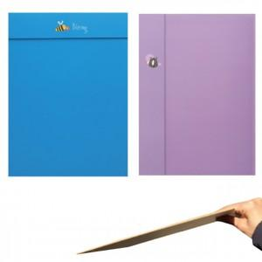

【상세/제작정보】 | .

【인쇄/포장옵션】 | 풀칼라 / OPP(비닐)

【공급단가】 | 수량 | 300~ | 1,000~ | 2,000~ | 3,000~ | 5,000~
*VAT별도 | 단가 | 4,250원 | 4,090원 | 3,930원 | 3,780원 | 3,680원

【상품 URL】 | https://dev.easy1.co.kr:443/src/goods_detail.php?gdno=12751

